关系图
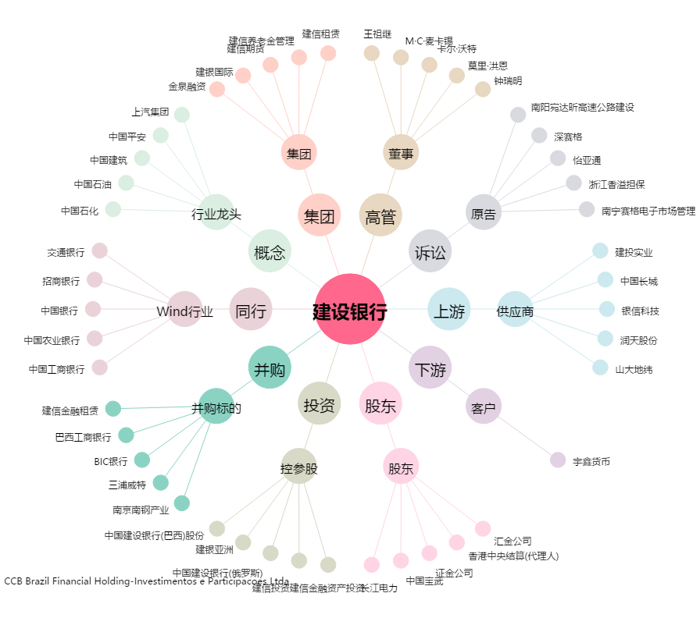
建设银行[601939.SH] - 关系概览图

